UEP-1
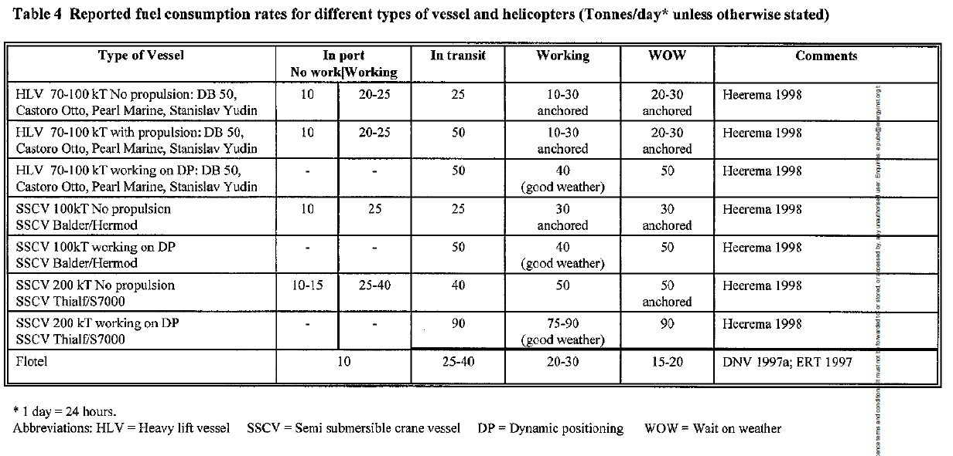
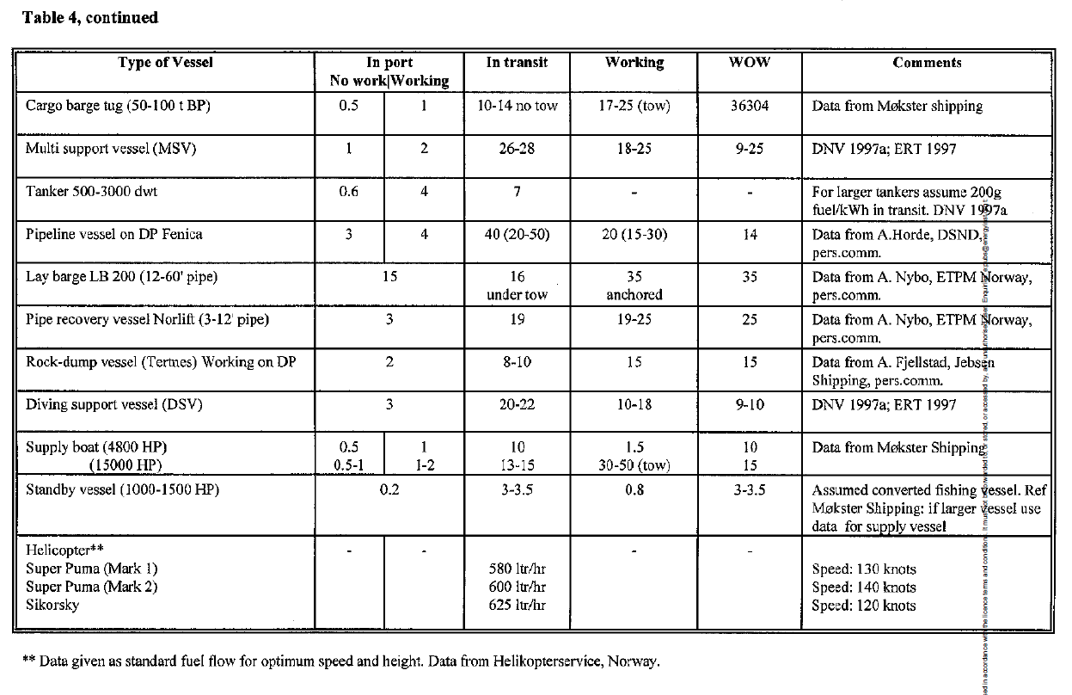
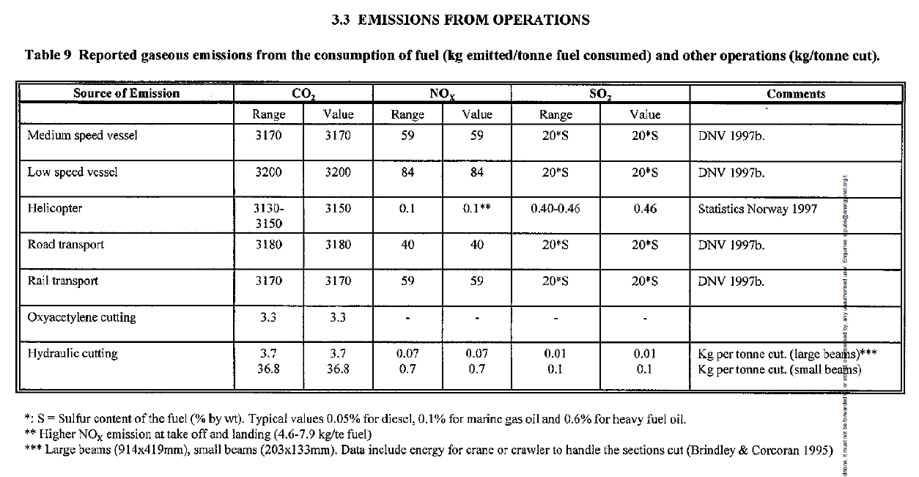
 | Total por Riser | Ref. Embarc. | Tipo Embarc. | Ref. Status Work | Tempo por riser (d) | Tempo total (d) | Combust. (m³) | CO2 (ton) | Custo (USD MM) |  | Riser KM | Emissão CO2 (mil Ton) | Custo Riser (USD MM) | Custo CO2 (USD MM) | Total (USD MM) |  | Padrão | RSV e PLSV | PLSV
1 | Alternativa A: Desconexão na CRF, pull out de 1ª extremidade e recolhimento |  |  |  |  |  |  |  |  | Alt. A | 0.00 | 0.00 | 0.00 | 0.00 | 0.00 |  | D | A | D
1 | Instalação de peso morto | 2 | PLSV | 4 | 0.17 | 0.00 | 0 | 0 | 0.00 | Alt. B | 4.54 | 5.80 | 1.04 | 0.06 | 1.10 |  | D | A | D
2 | Quebra de conexão | 2 | PLSV | 4 | 0.33 | 0.00 | 0 | 0 | 0.00 | Alt. D | 43.50 | 57.24 | 10.21 | 0.57 | 10.78 |  | D | A | D
 | Pullout de 1ª extremidade | 2 | PLSV | 4 | 1.00 | 0.00 | 0 | 0 | 0.00 | Transporte |  | 55.04 | 1.88 | 0.55 | 2.43 |  | D | A | D
 | Recolhimento (0,3km/h) | 2 | PLSV | 4 |  | 0.00 | 0 | 0 | 0.00 | Descarregamento |  | 9.22 | 9.00 | 0.09 | 9.09 |  | B | B | B
3 | Alternativa B: Corte no corpo da linha, pull out de 1ª extremidade e recolhimento |  |  |  |  |  |  |  |  |  |  | 127.30 | 22.13 | 1.27 | 23.40 |  | D | A | D
1 | Instalação de peso morto | 2 | PLSV | 4 | 0.17 | 0.33 | 200 | 640 | 0.10 |  |  |  |  |  |  |  | A | A | D
3 | Corte do tramo riser no leito marinho | 2 | PLSV | 4 | 0.25 | 0.50 | 300 | 960 | 0.15 | Index | Comp. (m) | Alternativas |  | Padrão |  |  | A | A | D
 | Pullout de 1ª extremidade | 2 | PLSV | 4 | 1.00 | 2.00 | 1,200 | 3,840 | 0.60 | 1 | 2560 | 2 |  | 2 |  |  | D | A | D
 | Recolhimento (0,3km/h) | 2 | PLSV | 4 |  | 0.63 | 114 | 363 | 0.19 | 2 | 1358 | 2 |  | 2 |  |  | A | A | D
2 | Alternativa D: Desconexão na CRF, pull out de 2ª extremidade e recolhimento |  |  |  |  |  |  |  |  | 3 | 2580 | 2 |  | 2 |  |  | B | B | B
1 | Instalação de peso morto | 2 | PLSV | 4 | 0.17 | 3.50 | 2,100 | 6,720 | 1.05 | 4 | 987 | 2 |  | 2 |  |  | A | A | D
2 | Quebra de conexão | 2 | PLSV | 4 | 0.33 | 7.00 | 4,200 | 13,440 | 2.10 | 5 | 2687 | 3 |  | 3 |  |  | A | A | D
4 | Instalação de cabeça de tração | 2 | PLSV | 4 | 0.33 | 7.00 | 4,200 | 13,440 | 2.10 | 6 | 3651 | 2 |  | 2 |  |  | D | A | D
 | Pullout de 2ª extremidade | 2 | PLSV | 4 | 0.50 | 10.50 | 6,300 | 20,160 | 3.15 | 7 | 1243 | 2 |  | 1 |  |  | D | A | D
 | Recolhimento (0,3km/h) | 2 | PLSV | 4 |  | 6.04 | 1,087 | 3,480 | 1.81 | 8 | 4253 | 2 |  | 1 |  |  | D | A | D
 | Totais Adicionais |  |  |  |  |  |  |  |  | 9 | 1897 | 2 |  | 2 |  |  | D | A | D
 | Transporte (86km e 30h) | 2 | PLSV | 3 | 1.25 | 6.25 | 17,200 | 55,040 | 1.88 | 10 | 2635 | 2 |  | 1 |  |  | A | A | D
 | Descarregamento (5un) | 2 | PLSV | 2 | 6.00 | 30.00 | 2,880 | 9,216 | 9.00 | 11 | 1856 | 3 |  | 3 |  |  | A | A | D
 |  |  |  |  |  |  |  |  |  | 12 | 4015 | 2 |  | 1 |  |  | D | A | D
 |  |  |  |  | Consumo de Óleo de Diesel (m³/h) |  |  |  |  | 13 | 1688 | 2 |  | 1 |  |  | A | A | D
Ref. Embarc. | Embarcação | Tipo | In port No work | In port Working | In transit | Working | WOW | CO2 (kg/m³fuel) | Custo (USD MM/d) | 14 | 3879 | 2 |  | 2 |  |  | A | A | D
1 | (RSV) Multi support vessel | RSV | 1 | 2 | 27 | 22 | 17 | 3,200 | 0.1 | 15 | 1658 | 2 |  | 2 |  |  | A | A | D
2 | (PLSV) WDP: Pipeline vessel Fenica | PLSV | 3 | 4 | 40 | 25 | 14 | 3,200 | 0.3 | 16 | 1589 | 2 |  | 2 |  | Custo Riser (USD MM): | 27.13 | 26.58 | 22.13
 |  |  |  |  |  |  |  |  |  | 17 | 2781 | 2 |  | 2 |  | Emissão CO2 (mil Ton): | 250.31 | 224.54 | 127.30
 | Tempo atividades (d) | RSV | PLSV |  |  |  |  |  |  | 18 | 1589 | 2 |  | 1 |  | Custo Riser e CO2 (USD MM): | 29.63 | 28.82 | 23.40
1 | Instalação de peso morto | 1 | 0.17 |  |  |  |  |  |  | 19 | 789 | 2 |  | 1 |  | Otimização Custo Riser (%): | 100% | 98.0% | 81.6%
2 | Quebra de conexão | 2 | 0.33 |  |  |  |  |  |  | 20 | 1543 | 2 |  | 2 |  | Otimização Emissão CO2 (%): | 100% | 89.7% | 50.9%
3 | Corte do tramo riser no leito marinho | 1.5 | 0.25 |  |  |  |  |  |  | 21 | 875 | 2 |  | 1 |  | Otimização Custo Riser e CO2 (%): | 100% | 97.3% | 79.0%
4 | Instalação de cabeça de tração | 2 | 0.33 |  |  |  |  |  |  | 22 | 905 | 2 |  | 1 |  |  |  | 0.55 | 5.00
 |  |  |  |  |  |  |  |  |  | 23 | 1020 | 2 |  | 1 |  |  |  | 25.77 | 123.01
 |  |  |  |  |  |  |  |  |  |  |  |  |  |  |  |  |  | 0.81 | 6.23
 |  |  |  |  |  |  |  |  |  |  |  |  |  |  |  |  |  | 2.04% | 18.43%
 |  |  |  |  |  |  |  |  |  |  |  |  |  |  |  |  |  | 10.29% | 49.14%
 |  |  |  |  |  |  |  |  |  |  |  |  |  |  |  |  |  | 2.73% | 21.03%

